フローチャート
※「報告の流れ」を簡易的に図示したものです

横浜市内の事業所ですか？
はい／いいえ
横浜市外の事業所の場合、本市への届出は必要ありません。

いいえ

はい

本ファイルの報告書の作成方法 を参考に【報告書①】及び
【報告書②】を作成してください。

 | ※【報告書①】及び【報告書②】の作成は全ての事業所で行う必要があります。

特定の法人の事業所への偏りが80％を超えているサービスはありますか？
はい／いいえ
作業は終了です。本市へ提出する必要はありません。
作成した【報告書①】及び【報告書②】を事業所で２年間保管してください。
いいえ

はい

80％を超えたサービスごとに別紙の作成方法を参考に
【報告書③】を作成し、期限までに提出してください。
提出期限： 令和８年３月１６日（月）２３時５９分

 |  | ※期限に間に合わない場合、減算が適用されますのでご注意ください。

横浜市にて、
「特定事業所集中減算「正当な理由」の判断基準」に基づき、【報告書①】、【報告書②】及び【報告書③】の内容が「正当な理由」のいずれかのケースに該当するか否かの審査を行います。
審査にあたっては、記載内容及び関連事項について、事業所に問合せをさせていただく場合がありますので、あらかじめご了承ください。

報告書を提出した全ての事業所に対して、審査結果の通知を電子上にて交付します。

「正当な理由」のいずれにも該当しないとの審査結果が示された事業所については、４月～９月サービス提供分の報酬について減算請求が必要となります。

【報告書①】、【報告書②】及び【報告書③】の提出の際は、必ず控えをとっていただき、報告書等の記入内容の根拠となる書類（記入済の「居宅サービス事業所の選択に関する説明についての確認書」など）と一緒にして、事業所内で保管してください。実地指導等の際に確認させていただきます。
後日、提出の無かった事業所や提出いただいた報告書の内容に疑義のある事業所に対して確認をさせていただく場合があります。その結果、遡って減算適用となり返還が発生する事もあります。

報告書①②の作成方法
 | ※赤枠内をご記入ください。
 | ※ファイルは自動計算されるように一部関数を設定しています。
 | 関数を削除してしまった場合は下記のとおり動きませんのでご注意ください。

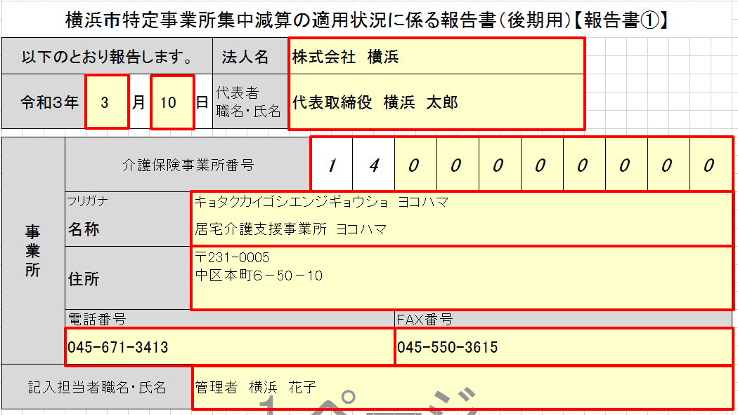
１．特定事業所集中減算の適用状況に係る報告書を記入する
 | 特定事業所集中減算の適用状況に係る報告書タブを選択し事業所情報を記入する

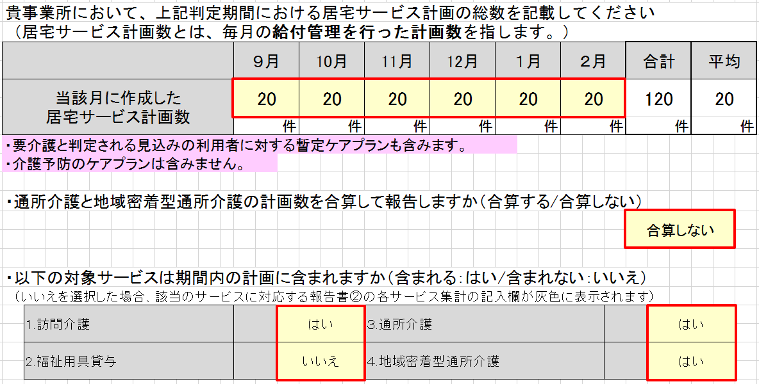
合計欄、平均欄は６月分を入力すると自動的に計算されます。
暫定ケアプランも対象です。
いいえを選択するとサービス集計の記入欄の背景色が灰色に変わります
(灰色部分は記入不要です)
「合算する」を選択した場合は、
通所介護と地域密着型通所介護の件数を合算した数値を『各サービス集計3.通所介護』の欄に記載してください。
リスト選択です
リスト選択です

２．各サービス集計を記入する
 | 各サービス集計タブを選択し、各サービスごとのプラン数を記入する
３～８月分を入力すると自動的に合計と平均欄が計算されます

３～８月分を入力すると自動的に合計と平均欄が計算されます

(１)(２)の入力値をもとに自動的に計算されます
小数点以下切り上げのため
79.9％の場合は80％
80.1%の場合は81％と表示されます
81％以上の数値が表示される場合
別紙の作成と報告が必要となります

事業所の住所ではなく法人の所在地です

※（２）の表に記入するのは「判定期間中の総数の中に占める割合が最も多かった法人の各月ごとのプラン数」です。
「各月ごとの最も多かった法人のプラン数」ではありません。また、合計(B)の数値は合計(A)の同数より多くなることはありません。
(この例の場合、全体62件中50件を占めた株式会社 ×××の運営する事業所を利用したプラン数が９月は10件・・・ということです。)
※利用者１人が同一サービスを複数の事業所で利用している場合については、「特定事業所集中減算制度に係るＱ＆Ａ」問20に従って記載してください。

同率一位の場合は「同率一位法人」を選択したうえで各法人情報もお書きください
 | ※ | 同率一位の法人がある場合、又は同一法人で複数の事業所の利用がある場合は
 | 事業所追加シートを利用してください。
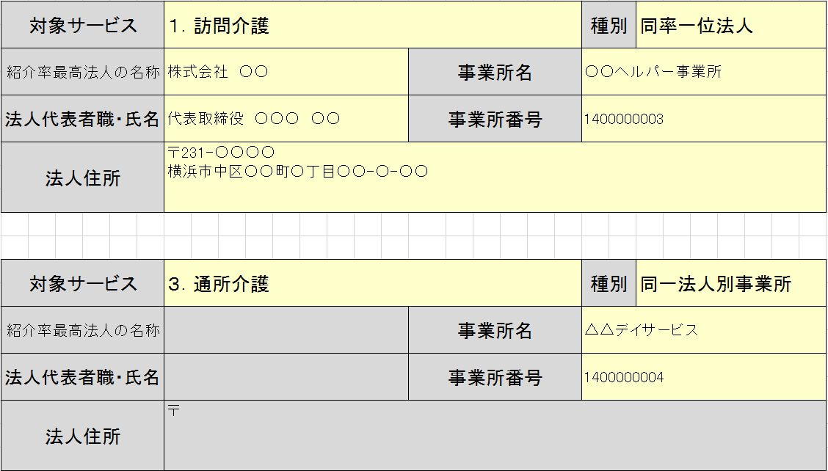

同一法人内の複数事業所を利用している場合は「同一法人別事業所」を選択して事業所名と事業所番号のみお書きください

必要に応じてシートを増やしてください

３．結果を確認する
 | 特定の事業所(法人）への偏りが80％を超えていますか
 | →超えていない場合、作業は終了です。作成した報告書・各サービス集計を事業所で保管してください。
 | →超えている場合、80％を超えた各サービスごとに別紙を作成し、期限内に横浜市へ提出します。

 | ※各サービス集計のC欄が80％を超えたサービスは特定事業所集中減算の適用状況に係る報告書の |  | 80％を超えたサービスが一つでもある場合は、報告書・報告書(別紙)を期限までに横浜市へ提出してください。
 | 当該サービス欄に「要」と表示され、別紙の作成が必要となります。

報告書③（別紙）の作成方法
 |  | ※赤枠内をご記入ください。
 |  | ※ファイルは自動計算されるように一部関数を設定しています。
 |  | 関数を削除してしまった場合は下記のとおり動きませんのでご注意ください。

特定の事業所への偏りが80％を超えたサービス１つにつき１つ、別紙の作成が必要です。
報告書①の名称・事業所番号が転記されます
 | １．事業所名・事業所番号、報告するサービスの情報を記入する
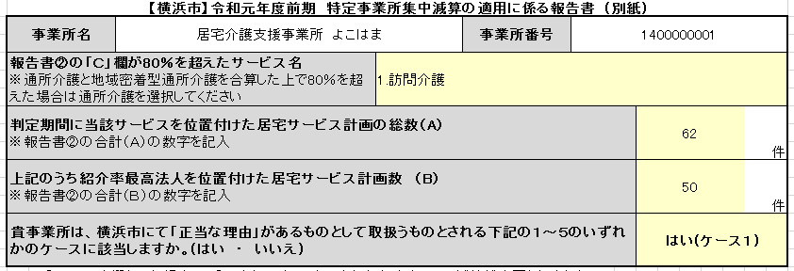

リスト選択です
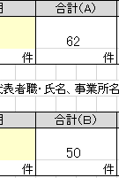
報告書②の合計(A)
合計(B)の数値を
記入します

複数ケースが該当する場合は番号の若いケースを選んでください
「いいえ」の場合は減算適用となります

報告書①のこの部分の数値から月平均を判断します（暫定ケアプランも含みます）

報告書②のこの部分の数値から月平均を判断します

横浜市に届け出ている貴事業所の通常の実施地域を記入してください

事業所数は令和４年３月１日時点のもので判断します
利用可能な空きの有無ではなく、開設されているか否かで判断します

 | ※ケース４についてはⅠ、Ⅱ、Ⅲのうちいずれか１つあてはまるものを記入してください
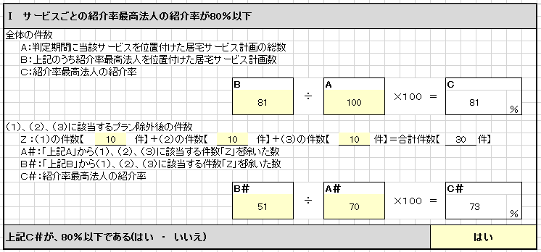
A、Bの入力値をもとに自動的に計算されます

(1)～(3）の入力値をもとに自動的に計算されます

A＃、B＃の入力値をもとに自動的に計算されます

D、判定機関月数の入力値をもとに自動的に計算されます

F、判定機関月数の入力値をもとに自動的に計算されます

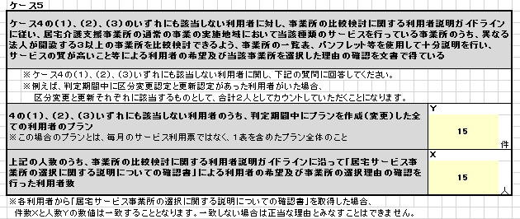

判定期間中、
新規利用開始・更新認定・区分変更認定があり
作成または変更を行ったプランの総数です

XとYの数が一致した状態で
「正当な理由」とみなすことができます

